地点図（いわき）
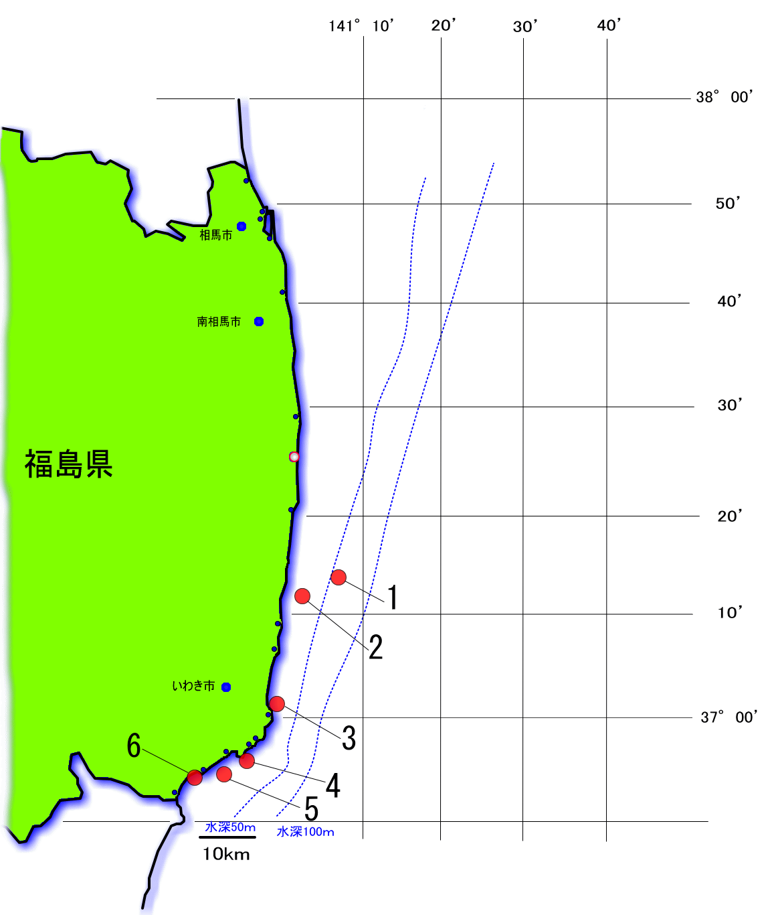
No |  | 魚種名 | 月日 | 濃度 | DL* | No |  | 魚種名 | 月日 | 濃度 | DL*
1 | S-094093 | アカエイ | 2025-10-13 | 不検出< | 16.8 | 2 | S-094100 | ヒラメ | 2025-10-13 | 不検出< | 16.7
 | S-094094 | イネゴチ | 2025-10-13 | 不検出< | 15.5 | 3 | S-094088 | シロメバル | 2025-10-13 | 不検出< | 19.1
 | S-094095 | カナガシラ | 2025-10-13 | 不検出< | 13.6 | 4 | S-094091 | アワビ | 2025-10-13 | 不検出< | 19.6
 | S-094096 | ショウサイフグ | 2025-10-13 | 不検出< | 18.7 |  | S-094092 | キタムラサキウニ | 2025-10-13 | 不検出< | 17.6
 | S-094097 | シログチ | 2025-10-13 | 不検出< | 15.9 | 5 | S-094087 | イシガキダイ | 2025-10-13 | 不検出< | 16.5
 | S-094098 | チダイ | 2025-10-13 | 不検出< | 17.5 |  | S-094089 | タカノハダイ | 2025-10-13 | 不検出< | 15.2
 | S-094099 | ナガレメイタガレイ | 2025-10-13 | 不検出< | 15.0 | 6 | S-094090 | イセエビ | 2025-10-13 | 不検出< | 16.3
 | S-094101 | ホウボウ | 2025-10-13 | 不検出< | 18.3
 | S-094102 | ホシザメ | 2025-10-13 | 不検出< | 16.5
 | S-094103 | マダイ | 2025-10-13 | 不検出< | 18.2
 | S-094104 | マトウダイ | 2025-10-13 | 不検出< | 16.4

モニタリング採取位置と結果
令和 ７年１０月２３日公表
（ １０月１３日採取 １８検体 ）
＊日付は検体の採取月日
＊数値は放射性セシウム134、放射性セシウム137の合計
単位：ベクレル／ｋｇ
＊基準値 放射性セシウムの合計：100ベクレル/kg
＊DL=検出限界値

地点図（相双)
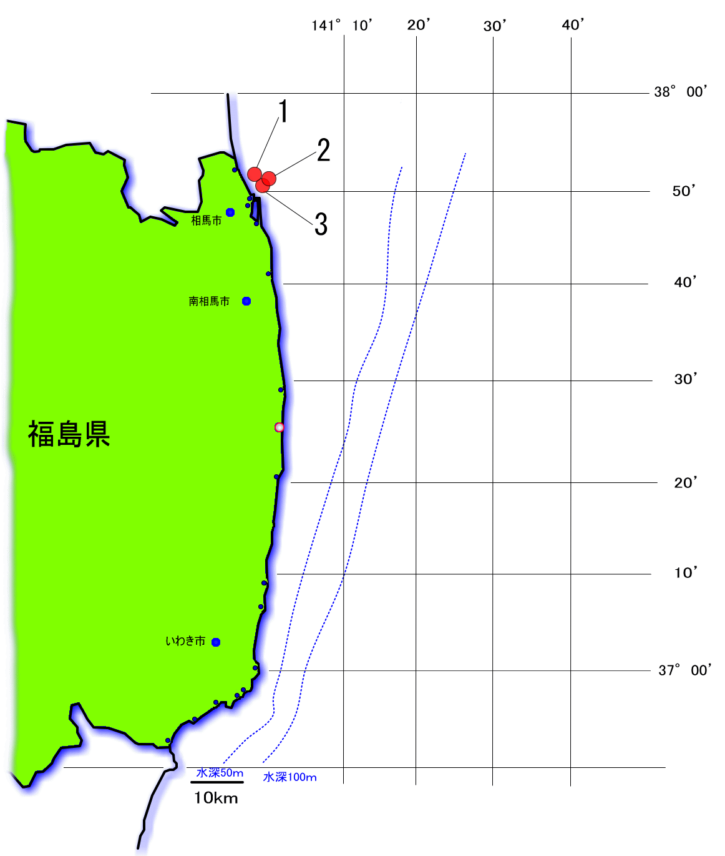
No |  | 魚種名 | 月日 | 濃度 | DL* | No |  | 魚種名 | 月日 | 濃度 | DL*
1 | S-094083 | シャコ | 2025-10-11 | 不検出< | 16.4 | 3 | S-094085 | マダコ | 2025-10-12 | 不検出< | 14.7
 | S-094084 | マダコ | 2025-10-11 | 不検出< | 19.4 |  | S-094086 | ヒメエゾボラ | 2025-10-12 | 不検出< | 17.1
2 | S-094078 | アカエイ | 2025-10-12 | 不検出< | 19.9
 | S-094079 | コモンカスベ | 2025-10-12 | 不検出< | 19.3
 | S-094080 | ヒラメ | 2025-10-12 | 不検出< | 19.0
 | S-094081 | ホシザメ | 2025-10-12 | 不検出< | 15.7
 | S-094082 | ガザミ | 2025-10-12 | 不検出< | 17.9

モニタリング採取位置と結果
令和 ７年１０月２３日公表
（１０月１１日～１０月１２日採取 ９検体 ）
＊日付は検体の採取月日
＊数値は放射性セシウム134、放射性セシウム137の合計
単位：ベクレル／ｋｇ
＊基準値 放射性セシウムの合計：100ベクレル/kg
＊DL=検出限界値

